學員名單表
*姓名 | *生日 | *性別 | *國籍 | *身分證字號／護照號碼 | *縣市 | *區鄉鎮 | *聯絡地址 | *電話 | 專長 | 其他專長 | 備註 | 工地名稱
陳小小 | 1911-02-09 | 男 | 本國 | F123456789 | 臺北市 | 中正區 | 市府路1號14樓 | 0918000459 | B1,C2 | 鋁門窗,配管 | (範例列請勿刪除，由下方開始填寫) | 台北世貿

 |  |  |  |  |  |  | 填寫注意事項：
 |  |  |  |  |  |  | 1.『電話』請務必填寫個人手機。謝謝！
 |  |  |  |  |  |  | 2.『專長』請參照"填寫說明"之工種分類填寫。謝謝！
 |  |  |  |  |  |  | 3.請於本表之下方空白處，填寫a.聯絡人 b.聯絡電話 c.E-mail信箱 d.公司名稱 e.公司地址 。以便連繫。謝謝！

 |  |  |  |  |  | 聯絡人：
 |  |  |  |  |  | 聯絡電話：
 |  |  |  |  |  | E-mail：
 |  |  |  |  |  | 公司名稱：
 |  |  |  |  |  | 公司地址：

 |  |  | 社團法中華勞動學會
 |  |  |  | 臺北市營造作業一般安全衛生教育訓練《職安卡》
 |  |  |  | 課程配當表
 |  |  |  | 訓練工種： |  | (上課日期：本會另行通知)
 |  |  |  | 日期 | 星期 | 時間 | 課程名稱 | 時數 | 講師
 |  |  |  | 107 |  | 8：30-9：00 | 報到 | 0.5
 |  |  |  |  |  | 9：00-12：00 | 安全衛生教育 | 3
 |  |  |  |  |  | 12：00-13：00 | 午餐 | 1
 |  |  |  |  |  | 13：00-16：00 | 專業課程 | 3
 |  |  |  |  |  |  | (工種教育訓練)
 |  |  |  | 說明：初訓者(未持有職安卡者)，中午有提供便當。
 |  |  |  | 費用：免費。
 |  |  |  | (實體卡片由臺北市勞動局陸續製發)
 |  |  |  | 地址：台北市大安區和平東路1段6號9樓之1(捷運古亭站4號出口)
 |  |  |  | 電話：02-89781568 林小姐 傳真：02-29515532
 |  |  |  | 地 圖
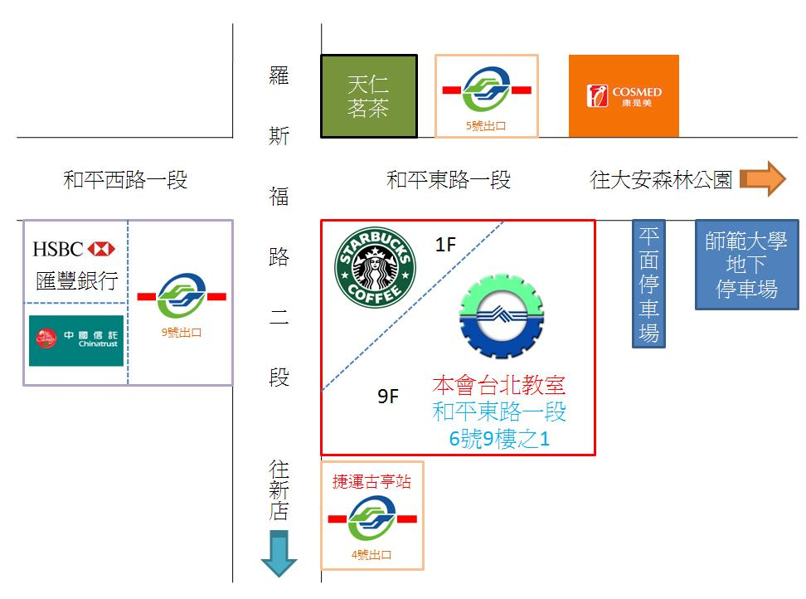

注意：
請於上課當日攜帶「身分證或駕照」，確認個人資料，以利職安卡製作。

